loading逻辑
逻辑部分
 | 触发条件 | 游戏中进行场景切换时触发Loading页面，例：
 |  |  | 游戏主界面—> 战斗对局（剧情副本、通天塔副本、PVP战斗等各种战斗）
 |  |  | 战斗对局（剧情副本、通天塔副本等各种副本）—> 游戏主界面

 | 页面显示逻辑
 |  | Loading页面触发时，会根据目标场景（即将进入的下一个场景，Loading页面将要加载的场景）来显示相应的loading图和提示信息
 |  | 目标场景： | 每个目标场景对应着若干张loading图及若干条提示信息。
 |  |  | loading图及提示信息相互独立，选中目标场景这组后会随机显示一张loading图和一条提示信息。
 |  | 目标场景具体分组如下：
 |  |  | 组1 | 默认组
 |  |  | 组2 | 剧情副本组（instanceEntry表中的“type”=1）
 |  |  | 组3 | 试炼组（金币+经验）（instanceEntry表中的“type”=2）
 |  |  | 组4 | 通天塔组（instanceEntry表中的“type”=3）
 |  |  | 组5 | 公会任务副本组（instanceEntry表中的“type”=4）
 |  |  | 组6 | PVP
 |  |  | PS：默认组是指当随机到的内容没有配置内容的时候，则随机使用默认组中的一张loading图和一条提示信息
 |  |  | 从不同类型的对局结束的loading界面从默认组读取

 |  | loading图包含背景图、展示内容、提示文字三部分。（这三个东西是啥可以看下下面的UI示意图）
 |  | 提示文字与展示内容的内容对应关系：
 |  |  | 如果展示内容为怪物，则显示怪物名称
 |  |  | 如果展示内容为试炼玩法，则显示“愿望树” |  |  |  | 多语言ID | tower_instance_title
 |  |  | 如果展示内容为通天塔玩法，则显示“通天塔“ |  |  |  | 多语言ID | towerBoss_instance_title

 |  | 提示文字、展示内容与背景图的位置对应关系：
 |  |  | 一组提示文字与展示内容在背景图上的位置固定，对应一个坐标组
 |  |  | 提示文字与展示内容在背景图上的具体位置通过配置表loadinglocation.csv确定
 |  |  | loadinglocation.csv表中给出所有提示文字+展示内容组与坐标组的对应关系
 |  |  | 配置只给出坐标组编号，所有坐标组的实际位置都存在一个prefab里

 |  | 配置结构：
 |  | loading配置表loading.csv |  |  |  |  |  |  |  | 资源与坐标组对应关系配置表loadinglocation.csv
 |  | id | scene |  | tips | picture |  |  |  | id | picture | location | background | asset | asset
 |  | id | 场景 |  | 提示信息组 | 展示内容组 |  |  |  | id | 展示内容 | 坐标组编号 | 背景 | 提示文字 | 展示内容资源
 |  | 序号，从1开始 | 配置使用该loading信息的目标场景组 1=默认；2=剧情副本组；3=试炼组（金币+经验）；4=通天塔组；5=公会任务副本组；6=pvp |  | 填写多语言id，多个用逗号隔开 | 在该行配置的目标场景下，能够出现的展示内容。配置的是内容与loadinglocation表的picture字段对应。 |  |  |  | 序号，从1开始 | 填写展示内容 | 从1开始，对应存储左边关系的prefab里的坐标组编号 | 配置使用该行配置的展示内容配套的资源 | 配置使用该行配置的展示内容对应的提示文字的多语言id | 配置使用该行配置的展示内容资源
 |  | 1 | 1 |  | aaa,bbbb,vvvv | huapo,langren,xiaochou |  |  |  | 1 | huapo | 1 | background2 | aaa | a
 |  | 2 | 2 |  | aaa,bbbb,vvvv | huapo,langren |  |  |  | 2 | langren | 2 | background1 | dddd | b
 |  |  |  |  |  |  |  |  |  | 3 | xiaochou | 1 | background3 | gggg | v

 |  | 具体流程如下
 |  | 1.当加载Loading界面时，首先读取要加载的目标场景
 |  | 2.Loading页面会对当前页面对应的目标场景，选出将要显示的loading图和提示信息。
 |  |  | loading图： | 从loading表的展示内容组里随机抽取一个展示内容，然后索引到loadinglocation表，确定该展示内容使用的坐标组编号、背景图及对应提示文字
 |  |  | 提示信息： | 从loading表里面该目标场景对应的的提示信息组随机抽一个
 |  | 3.若目标场景没有配置loading图和提示信息，则随机使用默认组中的一张loading图和一条提示信息作为当前loading界面

 | 加载逻辑
 |  | 进入Loading页面后，加载下一个场景内容，根据加载进度，进度条逐渐增多，直到加载完成，进度条加载到100%

UI部分
 |  | 提示文字

提示文字

 |  |  |  |  |  |  | 背景图

 |  |  |  |  |  |  | 展示内容

提示信息提示信息提示信息提示信息提示信息
80%
 |  |  |  |  |  |  | 提示信息
 |  |  |  |  |  |  | 加载条

 | PVP战斗的loading加载界面存在特殊逻辑，详见文档《PVP玩法设计》的“PVPloading界面”切页

 | 背景图+展示内容+提示文字
 |  | Loading页面中正中间用于展示的图片，即上文中描述的loading图，包含背景图、展示内容、提示文字三部分。
 |  | 显示内容从配置读取
 |  | 背景图会一直保持适应窗口大小，跟随客户端窗口改变大小。
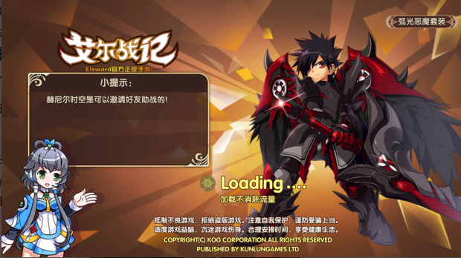
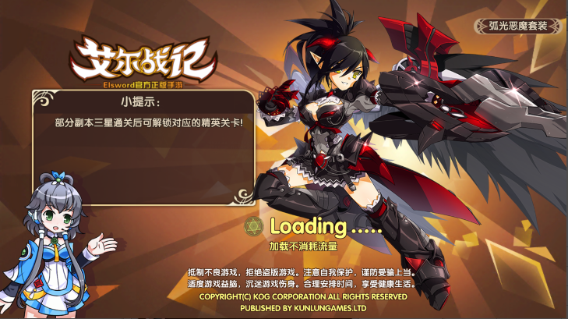
 |  | 示例：

怪物名怪物名
怪物名怪物名

提示信息提示信息提示信息提示信息提示信息
提示信息提示信息提示信息提示信息提示信息
80%
80%
 |  |  |  | 
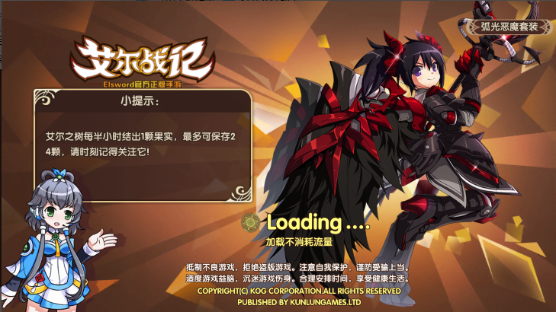

怪物名怪物名
 |  | 提示文字
 |  |  |  |  |  |  |  |  | 展示内容

 |  |  |  |  |  |  |  |  | 背景图

提示信息提示信息提示信息提示信息提示信息
80%

 |  | 美术需求
 |  |  | 1. 试炼组（金币+经验）
 |  |  |  | 1张背景图
 |  |  |  | 1个展示内容，主题为金币和经验试炼的果子图
 |  |  | 2. 通天塔
 |  |  |  | 1张背景图
 |  |  |  | 1个展示内容，主题三个塔
 |  |  | 3. 展示宠物
 |  |  |  | X张背景图（X由美术根据效果定）
 |  |  |  | 展示内容为稀有度为S级及以上的怪物各一个
 | 提示信息
 |  | 用于展示一些游戏的提示信息。
 |  | 显示在进度条上方，如示意图
 |  | 显示的提示信息需求在一行显示不下时，可换行显示，换行时，提示信息向上顶
提示信息提示信息提示信息提示信息提示信息
 |  | 比如： | 一行时
80%

提示信息提示信息提示信息提示信息提示信息提示信息提示信息提示信息提示信息
 |  |  | 两行时

80%

 | 加载条
 |  | 由0到100%，用于展示当前加载进度，会随着加载进行而不断增长，直到100%进入下一个页面。进度条上会有当前加载状态的百分比提示。

策划验收
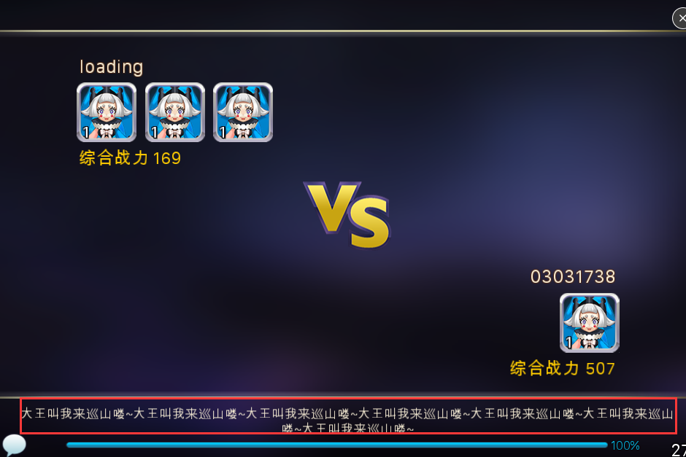
日期 | 序号 | 本次验收内容 | 具体内容 | 验收结果 | 备注
2016.3.8
 | 1 |  |  | 1)进入PVP的提示tips没从loading表读取
 |  |  |  | 2)加载进度数字从0直接变100，没有中间涨数字的过程

